Hoja1
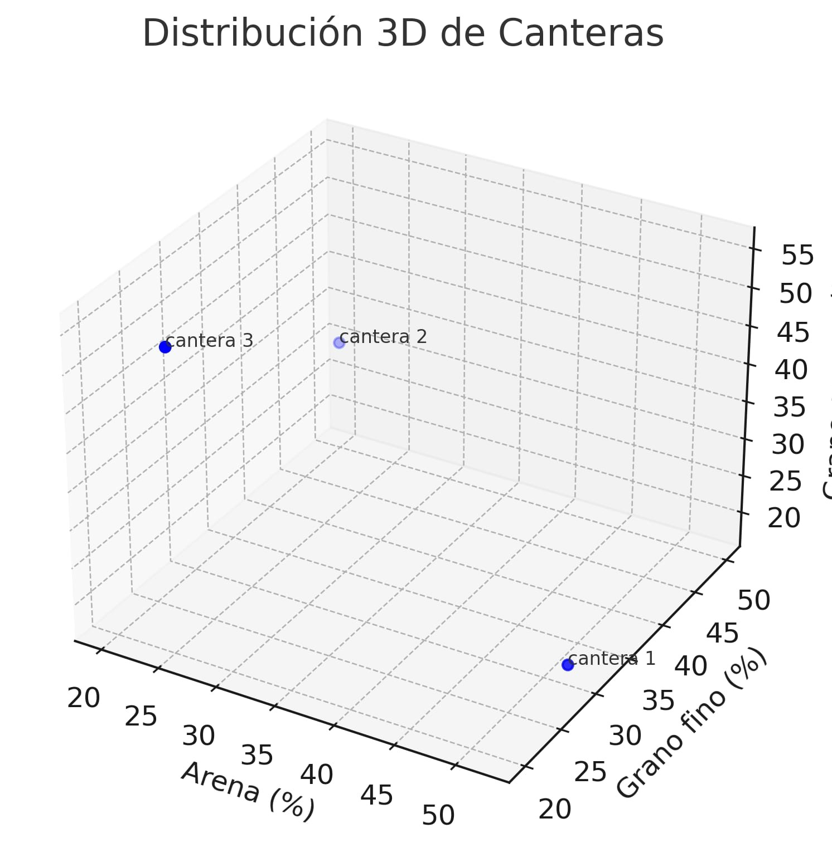
 | Un ingeniero civil requiere 4800, 5810, 5690 de arena, grano fino y grano grueso respectivamente.
 | Determinar la cantidad de metros cubicos que se debe transportar de material, desde cada cantera, para cumplir con sus requerimientos.

 | % | % | %
 | arena | grano fino | grano grueso
cantera 1 | 52 | 30 | 18 | 52 | 20 | 25 | 4800
cantera 2 | 20 | 50 | 30 | 30 | 50 | 20 | 5810
cantera 3 | 25 | 20 | 55 | 18 | 30 | 55 | 5690

 | 4800 | 5810 | 5690

 | cantera 1 | cantera 2 | cantera 3 | 4800
arena | 0.52 | 0.2 | 0.25 | 5810
grano fino | 0.3 | 0.5 | 0.2 | 5690
grano grueso | 0.18 | 0.3 | 0.55

 | 2.5 | -0.40697674419 | -0.98837209302 |  | 4011.627907
inv = | -1.5 | 2.8023255814 | -0.33720930233 | resultado = | 7162.7906977
 | -1.2909570054E-16 | -1.3953488372 | 2.3255813953 |  | 5125.5813953

 | R.: Se necesita 4011 metros cubicos de arena, 7162 metros cubicos de grano fino y 5125 metros cubicos de grano grueso.

